INDICADORES
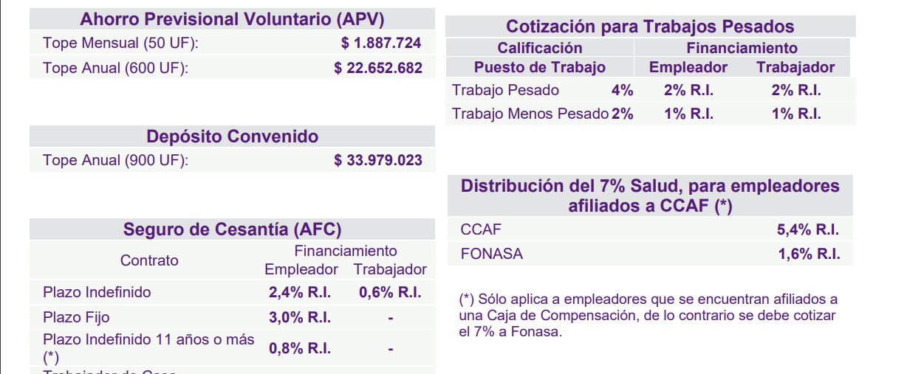
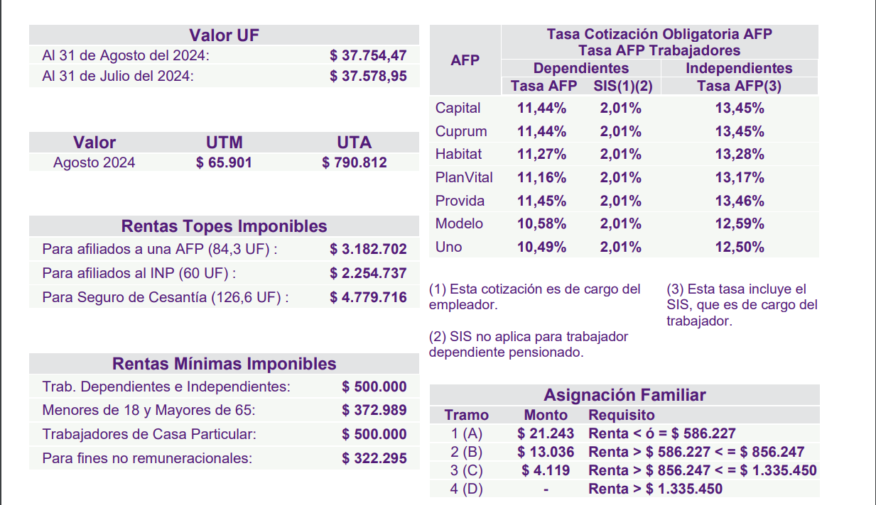

Monto de Cálculo del Impuesto Único de Segunda Categoría
Períodos | Monto de la renta líquida imponible |  | Factor | Cantidad a rebajar | Tasa de Impuesto Efectiva, máxima por cada tramo de Renta
 | Desde | Hasta
MENSUAL | -.- | $889,663.50 | Exento | -.- | Exento
 | $889,663.51 | $1,977,030.00 | 0.04 | $35,586.54 | 2.20%
 | $1,977,030.01 | $3,295,050.00 | 0.08 | $114,667.74 | 4.52%
 | $3,295,050.01 | $4,613,070.00 | 0.135 | $295,895.49 | 7.09%
 | $4,613,070.01 | $5,931,090.00 | 0.23 | $734,137.14 | 10.62%
 | $5,931,090.01 | $7,908,120.00 | 0.304 | $1,173,037.80 | 15.57%
 | $7,908,120.01 | $20,429,310.00 | 0.35 | $1,536,811.32 | 27.48%
 | $20,429,310.01 | Y MÁS | 0.4 | $2,558,276.82 | MÁS DE 27,48%

